合同
杭 州 无 际 云 帆 采 购 单

项目负责人/设计师
下单日期 | 2026-06-05 |  |  |  |  |  |  | 交货日期 | 2026-07-05
需方： | 杭州无际云帆文化传媒有限公司 |  |  |  |  |  |  | 供方: | 连云港佰特玩具有限公司
送货地址： | 鄂州仓 |  |  |  |  |  |  | 地址： | 扬州百特玩具有限公司江苏省扬州市邗江区司徒庙路299号（通达工贸大院）
联系人： | 湖北省鄂州市华容区葛店开发区唯品会1库1分区4号门，高德导航定位搜（蓝库1号），收货（蜀黍家）：13385711803 |  |  |  |  |  |  | 联系人： | 汪炎 13912133467
序号 | 图片 | 款式编码 | 商品编码 | 国标码 | 品名 | 分类 | 虚拟分类 | 材质工艺 | 包装方式 | 数量 | 单位 | 单价（含13%专票税） | 小计：元 | 备注
1 | 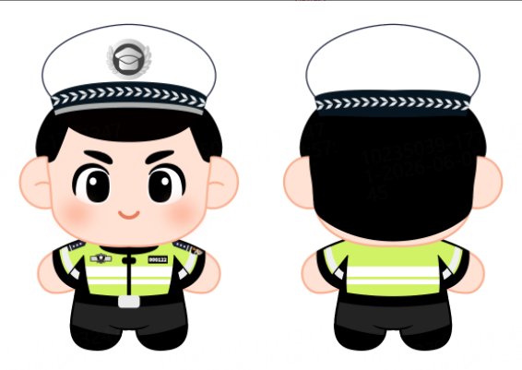 | BH25701004-022 | BH25701004-02202 | 6978340007079 | 因公致秃毛绒挂件;骑行 | 毛绒（04） | 毛绒挂件（0402） | 绒布娃娃;骑行;按需方工艺单要求 | 产品+PVC拉链袋/外箱——所有包材供方自备 | 1000 | 个 | ￥21.70 | ￥21,700.00
 | 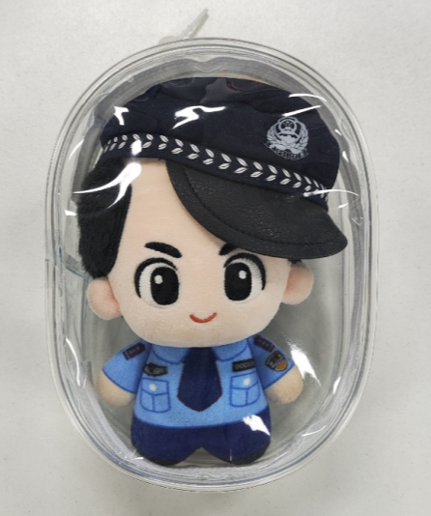 | 使用需方指定的PVC拉链盒包装，背后贴条码标贴
合计金额： |  |  |  |  |  |  |  |  |  |  |  |  | ￥21,700.00
包装 | 1.外箱标注箱号、商品编码、数量，1号箱放发货单 2.单件不超过25kg
付款方式 | 100% - 现结，入库结算 采购单号604264
检验标准 | 1.到仓产品及包装无破损 2.入仓数量与下单数量一致
送货地址 | 湖北省鄂州市华容区葛店开发区唯品会1库1分区4号门，高德导航定位搜（蓝库1号），收货（蜀黍家）：13385711803
1、上述价格为暂计价格，实际以购买方验收合格的产品数量为准； 2、运费以及其他未列明的涉及费用均由供方承担； 3、供方负责产品的包装，包装费用由供方承担，如包装不善致使产品受损，责任由供方自行承担； 4、本订货单签署时的税率为13%。若适用的增值税率发生变化的，该增值税金额应按届时税率相应调整，本合同约定的不含税价保持不变，供方未按要求开票的，购买方可延迟付款直至供方开票； 5、供方提供的产品质量不合格，购买方有权拒收货物，双方对产品质量有争议，购买方有权要求供方提供对应的检测报告，如检测不合格检测费用由供方自行承担； 6、供方应按日期交货，每逾期一天，按逾期交货部分货物货款的百分之一标准向购买方支付违约金； 7、订货过程中发生纠纷，双方应协商解决，协商不成，双方可向购买方所在地人民法院起诉。 8、甲乙双方在本协议列示的地址均为各自的送达地址；任何一方的送达地址发生变化的，均应当在送达地址发生变化之日起3个工作日内书面通知对方。甲乙双方在向对方列示的任一送达地址送达有关文书时，如果发生收件人拒绝签收或其它无法送达情形的，则从发件人寄出文书之日起视为已经送达对方。 9、当一方由于地震、水灾、政府政策等不可抗力的原因而不能履行本协议时，应立即以书面形式通知对方有关详细情况，并尽力减少双方的损失。因其怠于采取相应措施致使损失扩大的，不得就扩大的损失主张免责。 10、双方保证，对于协议履行过程中接触到的相对方或其关联方（包括但不限于相对方所投资、控制的相关经营主体）商业秘密，除得到相对方的明确书面授权和履行职务需要外，不得以任何方式向任何未经授权的第三方公开。上述保密义务在本协议终止后仍然有效。 11、在本订单的履行过程中，任何一方不得利用职务上的便利，索取他人财物或者非法收受他人财物，为他人谋取利益，如任何一方违反，相对方有权终止本订单的履行并要求违约方支付不少于30万的违约金。如涉嫌触犯相关法律法规的，相对方有追究刑事责任的权利。 12、本订货单一式两份，双方各执一份，具有同等法律效力，本订货单经双方盖章后生效
需方： | 杭州无际云帆文化传媒有限公司 |  |  |  |  |  |  |  | 供方
申请人： | 静静 |  | 直属领导签字： |  |  |  |  | 副总经理签字：

